Valor del dinero en el tiempo
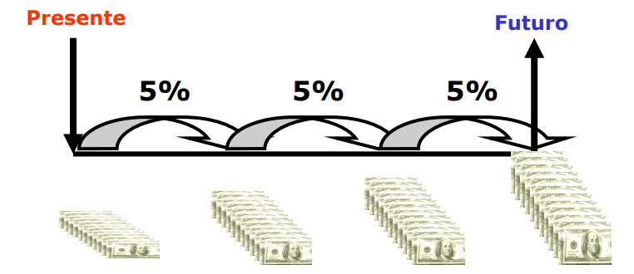
Valor del dinero en el tiempo

La forma como se evidencia el valor del dinero en el tiempo es la TASA DE INTERES

El dinero hoy vale más que el mismo monto de dinero en un tiempo definido en el futuro.

Interés y tasa de interés
Interés
Es el costo del dinero, es decir, aquello que se paga o se cobre por la disposición del dinero en un plazo determinado

Ejemplo

Depósito |  |  | Retiro en total
(VA):S/.400 |  |  | (VF):S/.425

0 |  | 9 | meses

Primer principio fundamental:

Tasa de Interés

Representa el interés cobrado o pagado por cada unidad monrtaria y por unidad de tiempo. Se representa en términos porcentuales.

Deseamos saber cuánto es la tasa de interés, o cuanto se está pagando por cada sol invertido. Éste cálculo se realiza teniendo en cuenta lo siguiente:

$$Tasa=\frac{VF−VA}{VA}$$
$$Tasa=\frac{}{}$$

Esto significa que:

Tasas de Interés que estudiaremos

 | * Tara de Interés Simple
 | * Tasa de Interés Compuesta
 | * Tasa de Interés Nominal
 | * Tasa de Interés Efectiva
 | * Tasa de Interés Descontada
 | * Tasa de Interés Real
 | * Tasa de Interés Inflada

Flujos de dinero
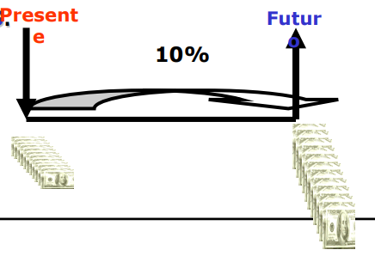
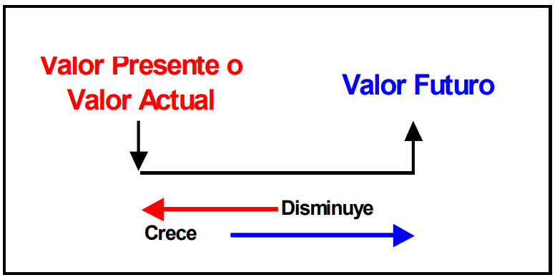
Flujos de Dinero
En finanzas FLUJO DE DINERO es la representación gráfica de una cantidad monetaría de ingreso( préstamo, retorno) o egreso (pago, inversión).

Un flujo cambia de valor cuando se desplaza a lo largo del tiempo y sólo si está afecto a una tasa de interés.

